Sheet1
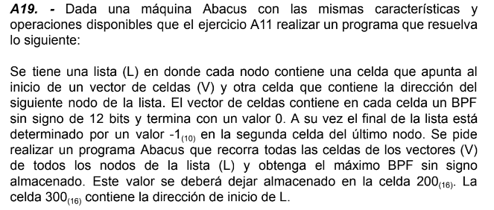
 |  |  | DIR | CONT | COM
 |  |  | 105 | 0000 | Inicializo como primer maximo al 0
 |  |  | 106 | 2200
 |  |  | 107 | 1300 | cargo el principio de la lista
 |  |  | 108 | 7125 | si es -1, termina el programa
 |  |  | 109 | 3104 | Instruccion de carga para cargar el contenido de la celda que es una direccion a un vector
 |  |  | 10A | 210B
 |  |  | 10B | CCCC
 |  |  | 10C | 2103 | inicializo el puntero al vector
 |  |  | 10D | 1103
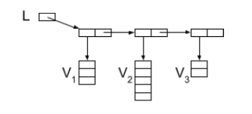
 |  |  | 10E | 3104 | Cargo el contenido de la celda del vector apuntada por el puntero
 |  |  | 10F | 2110
 |  |  | 110 | CCCC
 |  |  | 111 | 511E | si el cont es 0 significa que llego al final del vector
 |  |  | 112 | 2102 | Comparo el valor actual con el maximo actualmente almacenado haciendo NOT()+1
 |  |  | 113 | 4000
 |  |  | 114 | 3101
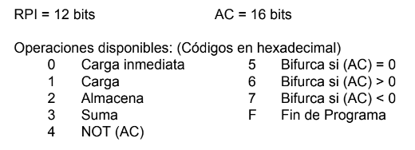
 |  |  | 115 | 3200
 |  |  | 116 | 6119 | si es mayor a 0 es porque no hay nuevo maximo
 |  |  | 117 | 1102 | si no, lo reemplazo al maximo
 |  |  | 118 | 2200
 |  |  | 119 | 1103 | Avanzo el puntero del vector
 |  |  | 11A | 3101
 |  |  | 11B | 2103
 |  |  | 11C | 0000
DIR | CONT | COM | 11D | 510C | Reinicio el loop
101 | 0001 | aux 1 | 11E | 110B | Actualizo el inicio de la lista para avanzar a la proxima celda y entonces al proximo vector
102 | EAEA | num | 11F | 3101
103 | EAEA | puntero del vector | 120 | 2121
104 | 1000 | aux carga | 121 | CCCC
. . . |  |  | 122 | 2300
200 |  | valor max | 123 | 0000
300 |  | inicio de la lista | 124 | 5107 | reinicia el loop con el "nuevo" principio de la lista
 |  |  | 125 | FFFF

